2. Kiến trúc & ERD
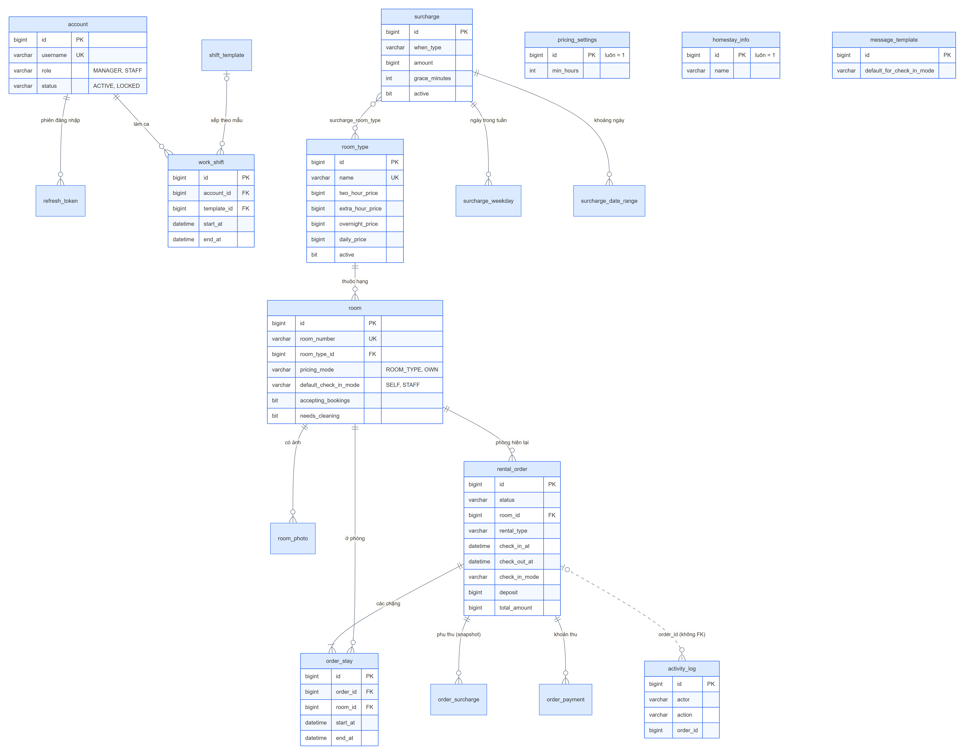
KIẾN TRÚC & MÔ HÌNH DỮ LIỆU
Công nghệ
Thành phần |  | Công nghệ | Ghi chú
Frontend |  | Angular 21 (standalone, zoneless, signals), PrimeNG 21 theme Aura, primeicons, font Be Vietnam Pro | Primary xanh dương (blue-600), có dark mode; hỗ trợ desktop, laptop, iPad ≥ 9 inch
Backend |  | Java 25, Spring Boot 4, Spring Security, Spring Data JPA, Liquibase, Maven Wrapper | API dưới context path /api; múi giờ Asia/Ho_Chi_Minh
Cơ sở dữ liệu |  | MySQL 8 | JPA ddl-auto = validate, schema do Liquibase quản lý
Xác thực |  | JWT (access token) + refresh token, đặt trong cookie HttpOnly | Không lưu token ở localStorage/sessionStorage
Test |  | JUnit 5 + Mockito (JaCoCo ≥ 80% dòng); Vitest qua ng test (≥ 80% dòng) | Dưới ngưỡng thì build lỗi
Cấu hình |  | application.yml + application-{dev,stage,prod}.yml | stage/prod lấy kết nối và khoá bí mật từ biến môi trường

Sơ đồ kiến trúc
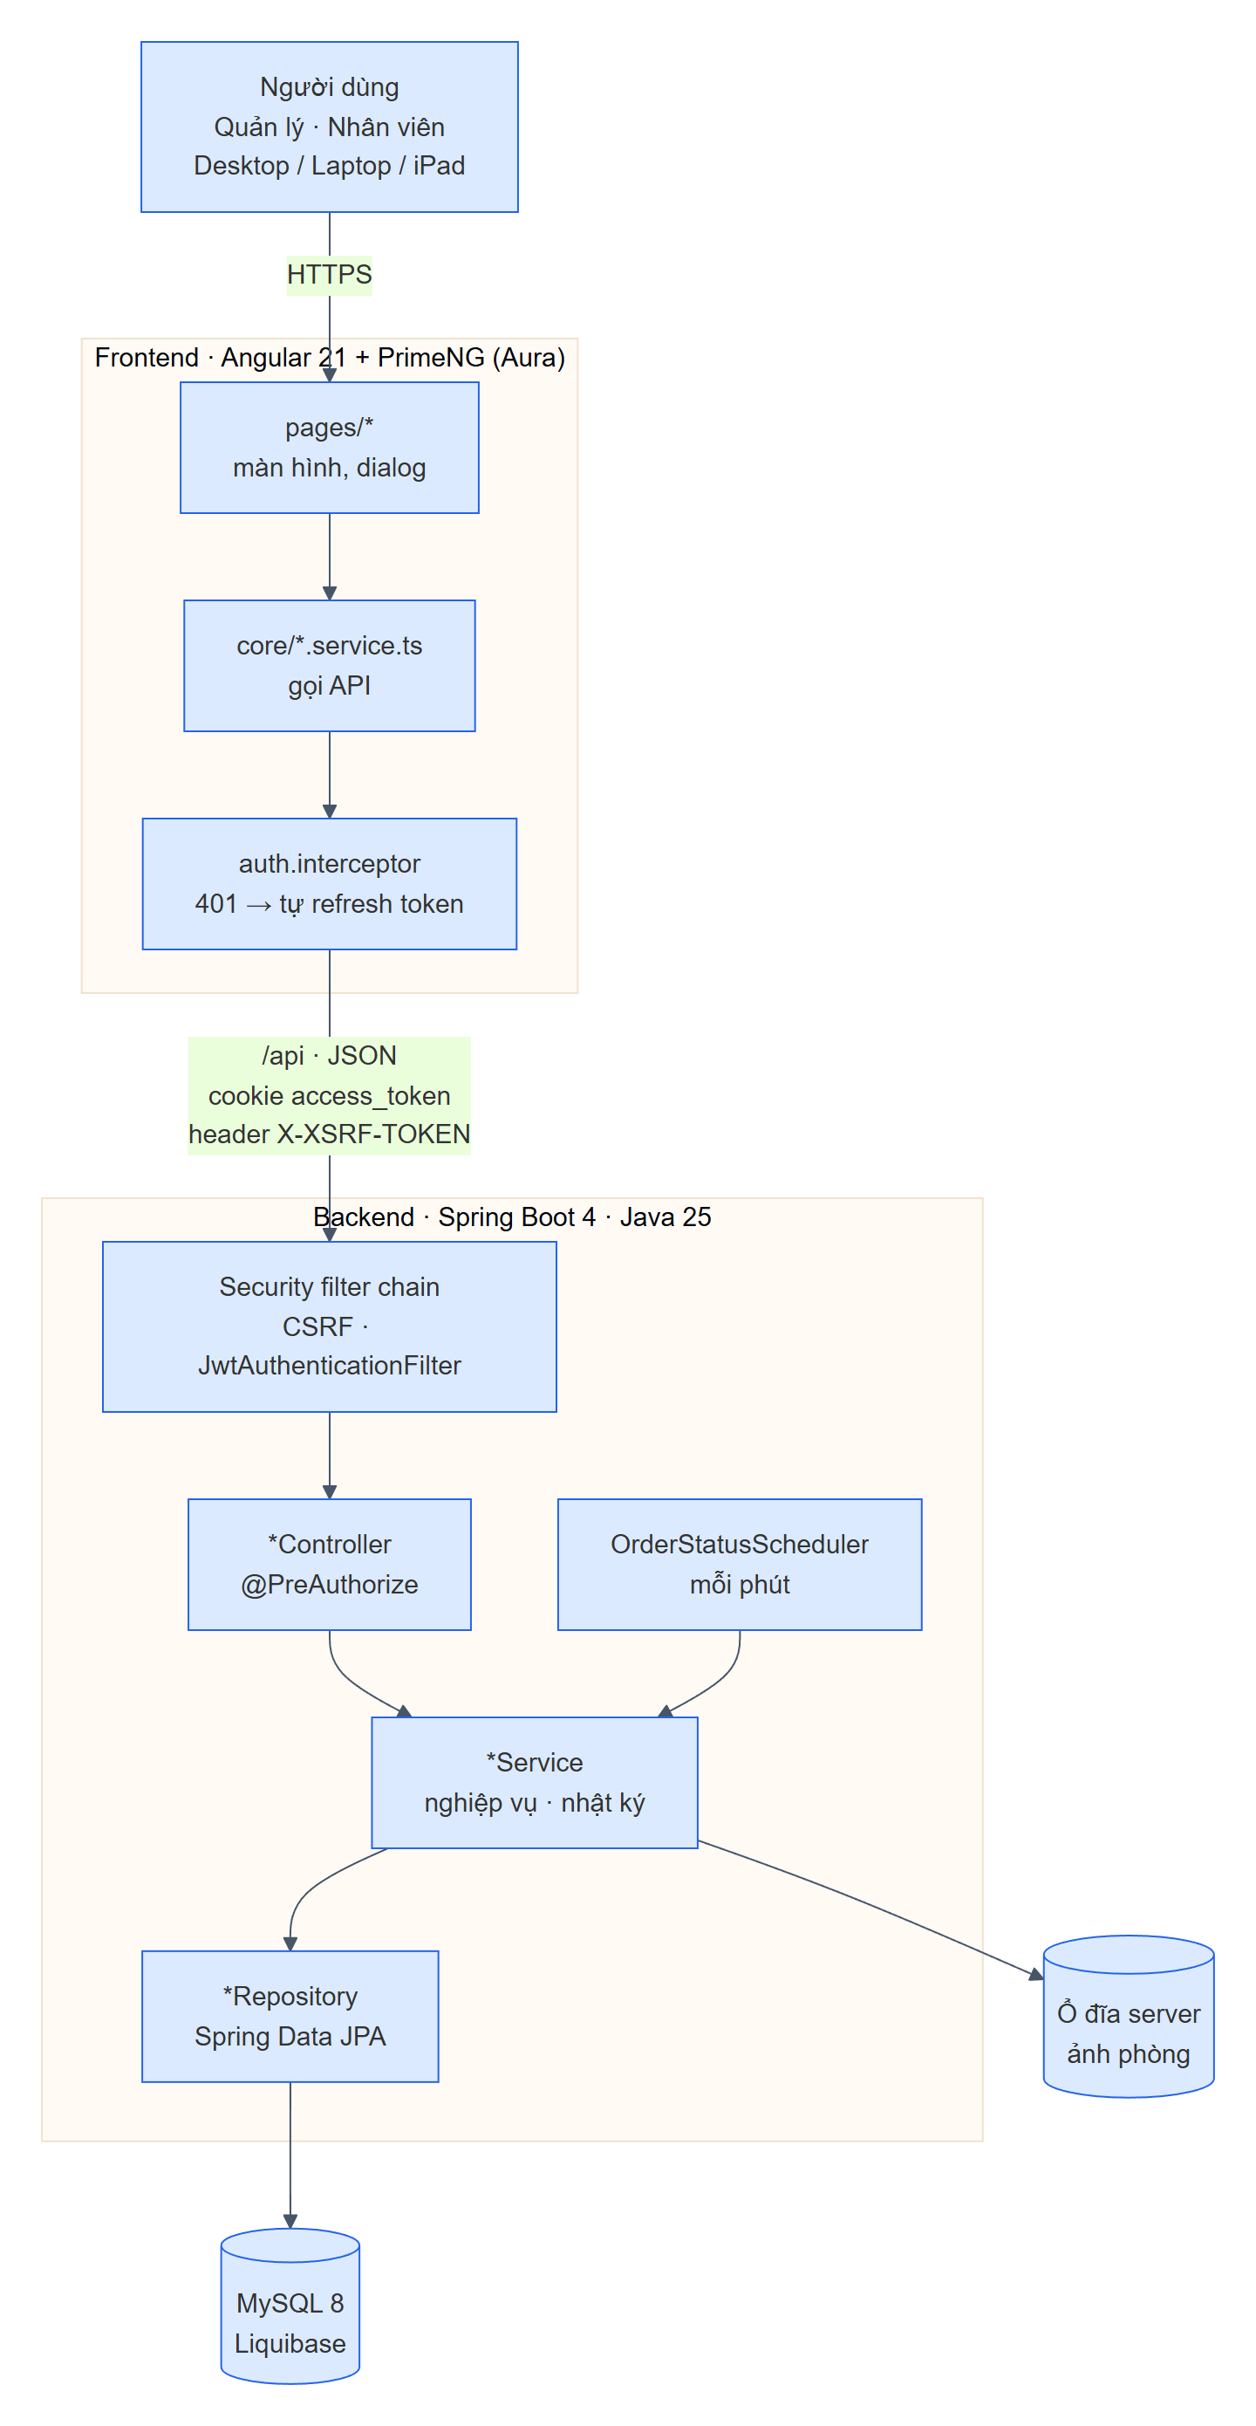

Cấu trúc mã nguồn backend (package com.sweethome)
Package | Chức năng |  |  | Lớp chính
auth | Đăng nhập, token, cookie, CSRF, đổi mật khẩu, khoá tạm, tài khoản admin ban đầu |  |  | AuthController, AuthService, JwtService, JwtAuthenticationFilter, SecurityConfig, Account
staff | Quản lý tài khoản nhân viên |  |  | AccountController, AccountManagementService
room | Phòng, ảnh phòng, hạng phòng, bảng giá, khung giờ chung |  |  | RoomController, RoomService, RoomPhotoStorageService, PricingController, PricingService
surcharge | Phụ thu và bộ tính phụ thu |  |  | SurchargeController, SurchargeService, SurchargeCalculator
order | Đơn thuê: tạo/sửa, vòng đời, thu tiền, gia hạn, chặng, tác vụ nền |  |  | OrderController, OrderService, OrderLifecycleService, OrderPaymentService, OrderExtensionService, OrderStatusScheduler
schedule | Ca mẫu, xếp ca, độ phủ ca |  |  | ScheduleController, ScheduleService
dashboard | Tổng quan và thông báo |  |  | DashboardController, DashboardService
settings | Thông tin homestay, mẫu tin nhắn |  |  | HomestayController, MessageTemplateController
activity | Nhật ký thao tác |  |  | ActivityLogController, ActivityLogService
common | Lỗi chung (ProblemDetail), audit, mã hoá AES, đồng hồ |  |  | GlobalExceptionHandler, BusinessException, Auditable, CryptoService, TimeConfig

Cấu trúc mã nguồn frontend (frontend/src/app)
Thư mục | Nội dung
app.routes.ts | Route tiếng Việt không dấu; guard: authGuard (đăng nhập + bắt đổi mật khẩu), managerGuard (chỉ Quản lý), guestGuard (màn Đăng nhập)
layout/ | Khung ứng dụng (Shell): menu trái, thanh trên, chuông thông báo, nút dark mode, đăng xuất
pages/ | Mỗi màn một thư mục: login, change-password, dashboard, calendar, orders (danh sách, chi tiết, tạo/sửa, gia hạn), rooms (phòng, bảng giá, phụ thu), staff, schedule, settings
core/ | Service gọi API (*.service.ts), kiểu dữ liệu (*.models.ts), interceptor, guard, hàm thuần dùng chung (định dạng tiền/giờ, nhãn trạng thái, ghép tin nhắn, thông báo)
theme/ | Preset PrimeNG Aura: primary xanh dương, light blue-600 / dark blue-400
styles.scss | Style dùng chung: nút .btn-p/.btn-s, .card, .tag (.t-*), ô nhập .inp/.sel, biến màu dark mode

Sơ đồ quan hệ dữ liệu (ERD)
Chỉ vẽ các cột chính; đủ cột của từng bảng ở sheet 3. pricing_settings, homestay_info, message_template là bảng độc lập.

